SOP FORMU_IsıtmaKazanı_Açma
 |  | YARDIMCI İŞLETMELER BÖLÜMÜ YT1SOP10_ISITMA KAZANLARI AÇMA SOP |  |  | İLK YAYIM TARİHİ:10.02.2025
 |  |  |  |  | REV. TARİHİ: -
 |  |  |  |  | DOK. NO: YT1SOP10
 |  | BAKIM |  | SOP | REV.: 0
KAPSAM : Isıtma kazanlarının (Kazan Dairesi) uzun süreli kapanma sonrası devreye alınması (açılması) işlemlerini kapsar.
DİKKAT! SOP Formunda belirtilen adımların veya ekipmanların dışında çalışma yapmayınız. Farklı bir uygulama ile karşılaştığınızda kesinlikle müdahale etmeyiniz ve mutlaka ilk amirinize bilgi veriniz.
NO | İŞ ADIMI (Prosesin başından sonuna adım adım süreçler anlatılır. Siyah renk ile net ifadeler yazılır.) |  | DİKKAT EDİLECEK HUSUSLAR (Proses adımlarının her birinde Kalite, İş Güvenliği ve Çevre için dikkat edilmesi gereken çok önemli noktalara değinilir. Kaliteye veya Fireye etki edecek konular kırmızı renk, İSGÇ konular mavi renk ile yazılır.) | KULLANILAN EKİPMAN | FOTOĞRAFLAR
1 | Kazan dairesi içindeki dağıtım panosu üzerindeki pompa anahtarları açılarak pompalar çalıştırılır |  |  |  | 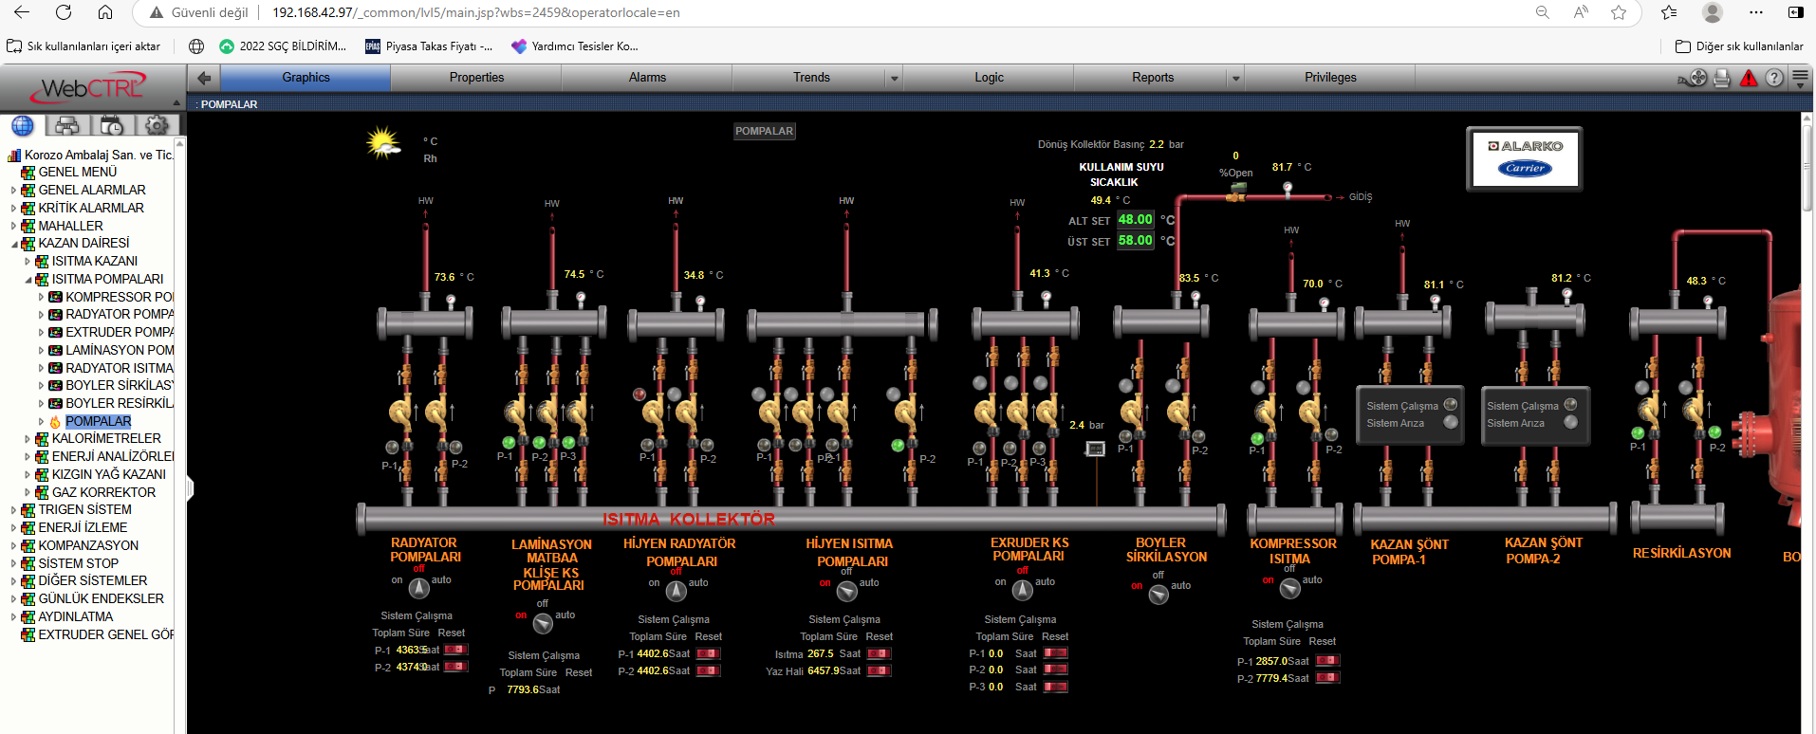
2 | Isıtma kazanları girişindeki doğalgaz vanaları açılır |  |  | 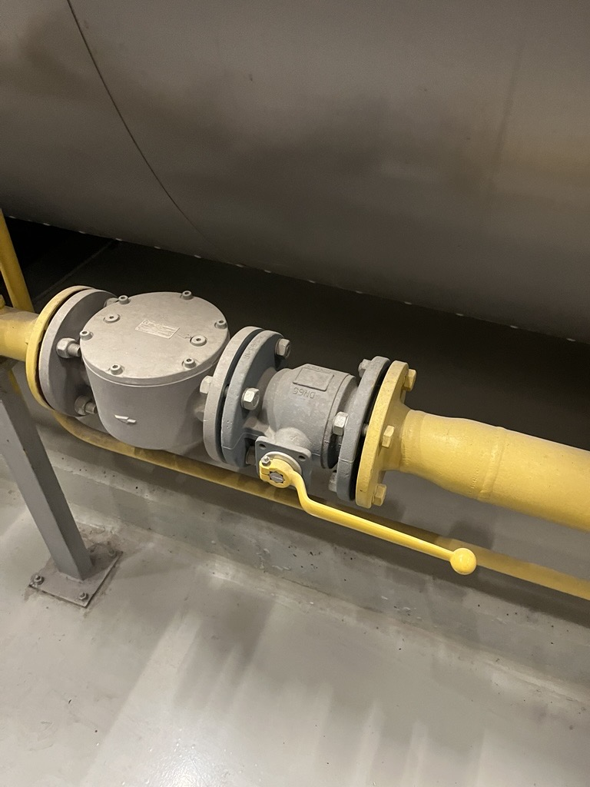
3 | Basınç göstergesi butonuna basılarak doğalgaz basıncının 80 mbar olduğu gözlemlenir. |  | Basınç yoksa kazan dairesi girişindeki shot-off valf ve deprem sensörü kontrol valfi kontrol edilir.Düşen var ise kurulur. |  | 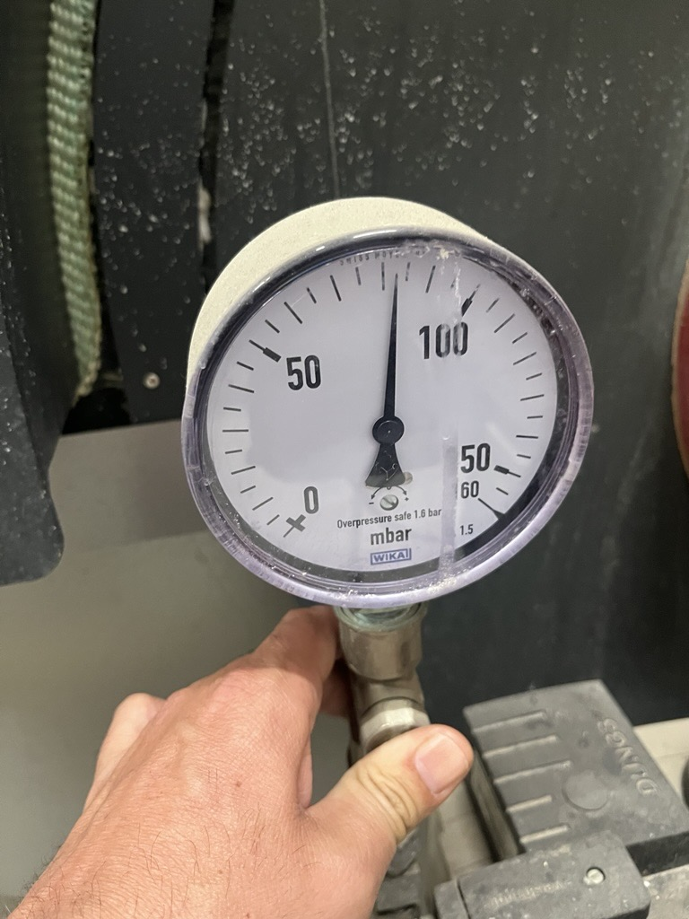
4 | Kollektör basıncı kontrol edilir. 3 bar olması gerekli. Kollektör basıncı normale ise pompalar bina otomasyonu üzerinden "on" konuma alınır. |  | 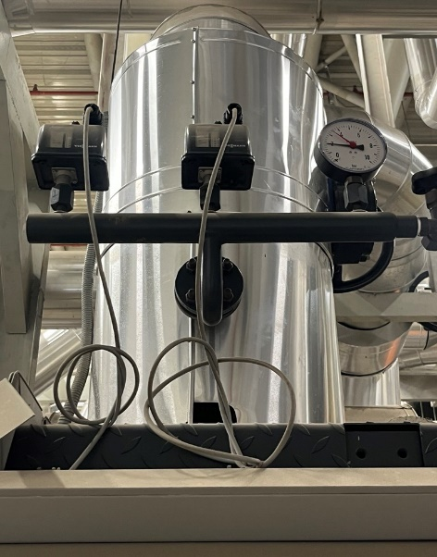 Eğer kollektör basıncı 3 bar altına düştü ise kazan üzerindeki basınç prosestatları resetlemek gerekecektir.
5 | Kazan Brülor ekranları, Kazan kontrol panelleri, Kazan kaskad paneli kontrol edilir. Arıza varsa resetlenir. |  |  |  | 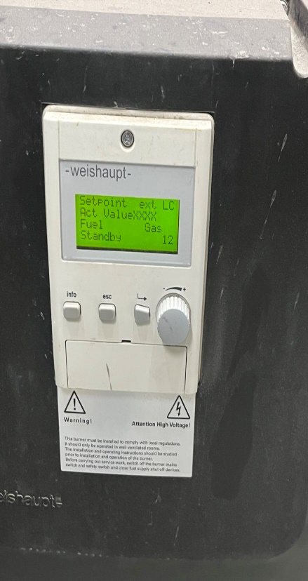 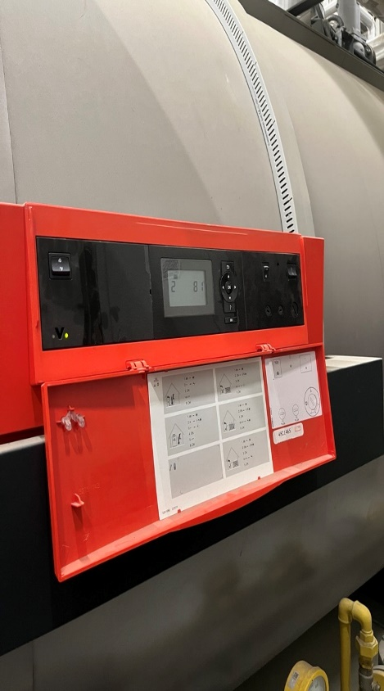
6 | Bina Otomasyonundan Kazan Dairesi sekmesinden Isıtma kazanları "on" konuma alınır. |  |  |  | 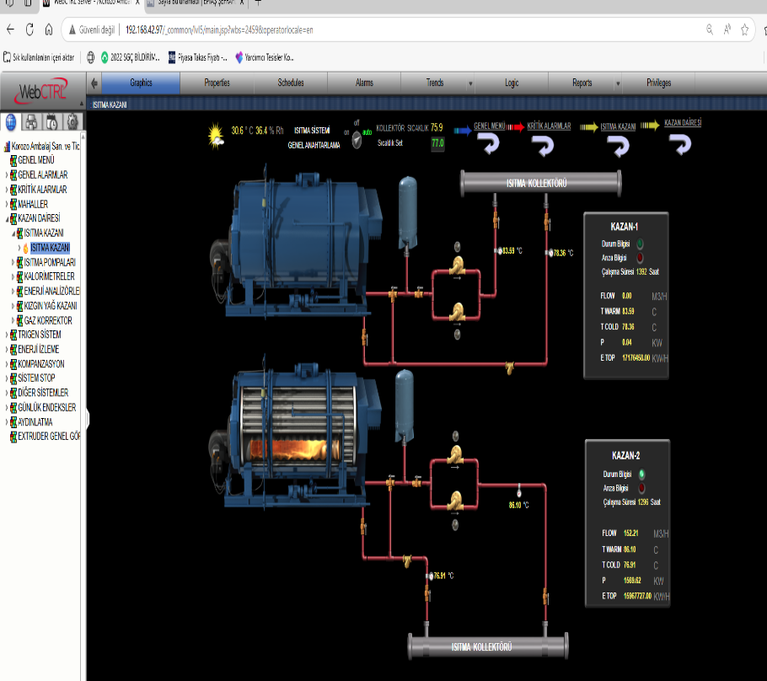
GEREKLİ EL ALETLERİ |  |  | GEREKLİ YARDIMCI EKİPMANLAR |  | GEREKLİ KİŞİSEL KORUYUCU DONANIMLAR

HAZIRLAYAN |  |  | KONTROL EDEN |  | ONAYLAYAN

